工作表1
IGEAAA 比賽報名表格(團體/學校適用) 必需以excel 檔傳送, 不用轉PDF檔

比賽項目名稱:
學校/團體名稱:
(如設有團體嘉許證書，獎座，均以以上名稱制作，請小心填寫)

負責人姓名:
負責人電話:
電郵:
詳細郵寄地址:
獎座、證書、獎品將會以快遞郵寄(到付形式)寄到提供之地址
- 傑出領導大獎：帶領15位學童參加，可獲得印有團體名字的獎座及嘉許證書
- 優秀​導師大獎: 帶領5位學童參加，可獲得嘉許證書

付款方法: (如於網頁完成, 可不用理會)
1) 轉數快: FPS號碼 165216649 2) PayMe 3)AlipayHK 4)銀行轉帳: 242-414894-883 (恒生銀行)
**請老師集合所有學生的報名費用，不接受每位學生獨立轉帳
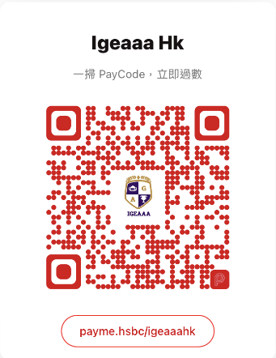


(戶口名稱: International Gifted Education And Art Association)
必需以excel 檔傳送, 不用轉PDF檔
參加人數 | 參賽者中文姓名 | 參賽者英文姓名 (默認以英文姓名印於證書上) | 出生年份(只需年份, 不用日期): | 作品主題 中文8字以內; 英文5詞以內
(例子)可自行加行 | 陳大文 | Chan Tai Man | 2018 | My Family
1
2
3
4
5
6
7
8
9
10
11

煩請於比賽截止日期之前填寫團體報名表格後連同1.報名表EXCEL 檔 2.作品電子檔 3.報名費用收據 電郵至 info@igeaaa.com
*本會收到後會於3-4個工作天以回覆確認
*必需收到本會電郵回覆方可作實，如沒有收到回覆，請聯絡本會職員

